画面設計書
画面設計書

画面名 | 自動車アプリ |  | 作成者 | 渡邊（正） | 作成日 | 2018-01-14

画面イメージ |  | 機能説明
 |  | 概要：
 |  | 入力した燃料に応じて各車を走らせる。
 |  | 詳細：
 |  | ＜燃料入力エリア＞
10
START!
STOP!
 |  | ・数字以外を入力した場合エラーとし下記メッセージをポップアップで表示する。
燃料
ℓ
 |  | 「入力できるのは数字のみです。」
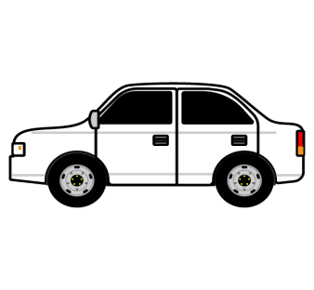
 |  | ポップアップ閉じた後は「燃料入力エリア」にフォーカスを当てる。
 |  | エラー発生タイミングはSTARTボタン押下時とする。
車名1
リッター30km
走行距離：
30km
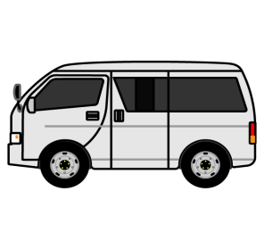
 |  | ＜STARTボタン＞
 |  | ・各車を走らせる。1秒に1ℓ燃料を使用し、各車のリッター○○kmに応じて
 |  | 「燃料入力エリア」と「走行距離エリア」を更新する。
 |  | ・STOPボタン押下後のボタン押下の場合は再度各車を走らせる。
車名2
リッター20km
走行距離：
20km
 |  | 値の更新は止めたところから再開する。


車名3
リッター15km
走行距離：
15km
 |  | ＜STOPボタン＞
 |  | ・各車を止める。「燃料入力エリア」と「走行距離エリア」の更新を止める。
 |  | 値はそのままとする。

